Solicitud gráfica
 | Área: | Matemáticas |  |  | Fecha:
 | Grado: | 8
 | Título del tema: | Identidades notables |  |  | ¿Cuaderno de estudio o recurso? | Recurso
 | Editor: | Josué Malagón |  |  | Motor del recurso | M7A

 | Código guión o recurso: | MA_08_02_CO_REC280 | ← Para determinar este código, visite la hoja de Ayuda
 |  |  |  |  | ESPECIFICACIÓN DE ARCHIVOS A ENTREGAR
Núm. | Archivo Shutterstock o ruta en web | Imagen para: | Tipo | Formato | Nombre imagen SMALL | Tamaño imagen SMALL | Nombre imagen ZOOM | Tamaño imagen ZOOM | Descripción | Observaciones
IMG01 | Ver observaciones | Recurso M7A | Ilustración | Horizontal | MA_08_02_CO_REC280_IMG01n.png | 286 x 286 px | MA_08_02_CO_REC280_IMG01a.png | 500 x 500 px
IMG02 | Ver observaciones | Recurso M7A | Ilustración | Horizontal | MA_08_02_CO_REC280_IMG02n.png | 286 x 286 px | MA_08_02_CO_REC280_IMG02a.png | 500 x 500 px | 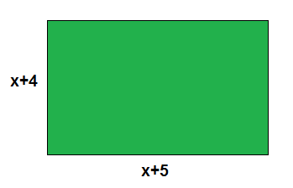
IMG03 | Ver observaciones | Recurso M7A |  |  | MA_08_02_CO_REC280_IMG03n.png | 286 x 286 px | MA_08_02_CO_REC280_IMG03a.png | 500 x 500 px | 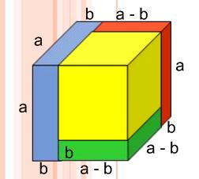
IMG04 | Ver observaciones | Recurso M7A | Ilustración | Horizontal | MA_08_02_CO_REC280_IMG04n.png | 286 x 286 px | MA_08_02_CO_REC280_IMG04a.png | 500 x 500 px | 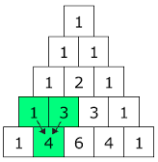 | las letras deben ser cursivas
IMG05 | Ver observaciones | Recurso M7A | Ilustración | Horizontal | MA_08_02_CO_REC280_IMG05n.png | 286 x 286 px | MA_08_02_CO_REC280_IMG05a.png | 500 x 500 px
IMG06 | Ver observaciones | Recurso M7A | Ilustración | Horizontal | MA_08_02_CO_REC280_IMG06n.png | 286 x 286 px | MA_08_02_CO_REC280_IMG06a.png | 500 x 500 px
IMG07 | Ver observaciones | Recurso M7A | Ilustración | Horizontal | MA_08_02_CO_REC280_IMG07n.png | 286 x 286 px | MA_08_02_CO_REC280_IMG07a.png | 500 x 500 px | 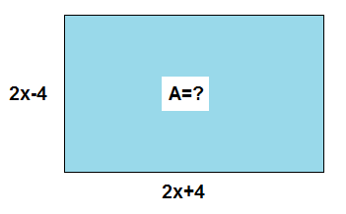
IMG08 | Ver observaciones | Recurso M7A | Ilustración | Horizontal | MA_08_02_CO_REC280_IMG08n.png | 286 x 286 px | MA_08_02_CO_REC280_IMG08a.png | 500 x 500 px
IMG09 | Ver observaciones | Recurso M7A | Ilustración | Horizontal | MA_08_02_CO_REC280_IMG09n.png | 286 x 286 px | MA_08_02_CO_REC280_IMG09a.png | 500 x 500 px | 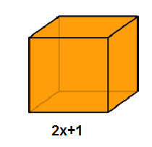
IMG10 | Ver observaciones | Recurso M7A | Ilustración | Horizontal | MA_08_02_CO_REC280_IMG10n.png | 286 x 286 px | MA_08_02_CO_REC280_IMG10a.png | 500 x 500 px | 